Sheet1
Excel Mecro

1
2
No.1 | 1. 보기 클릭 2. 매크로 하단 화살표 클릭

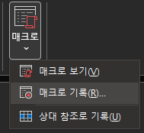
No.2 | 1. 매크로 기록 클릭

1

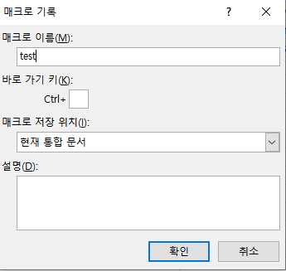
No.3 | 1. Input Name
1

1
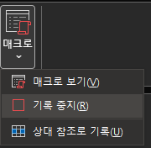
No.4 | 1. 진행할 행위 작업하기 2. 매크로 중지 클릭

2

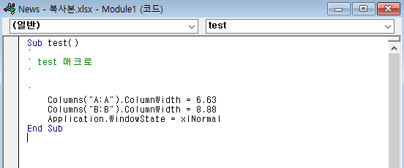
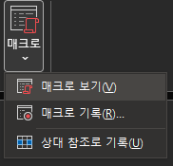
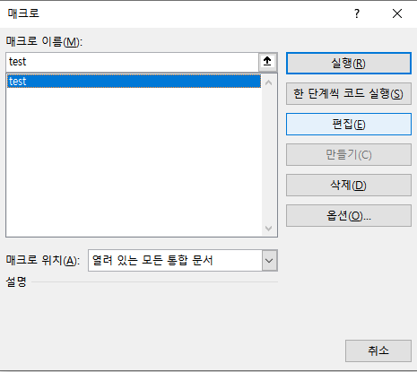
No.5 | 1. 매크로 보기 클릭 2. 편집 클릭 3. 코드 복사
3
1

2

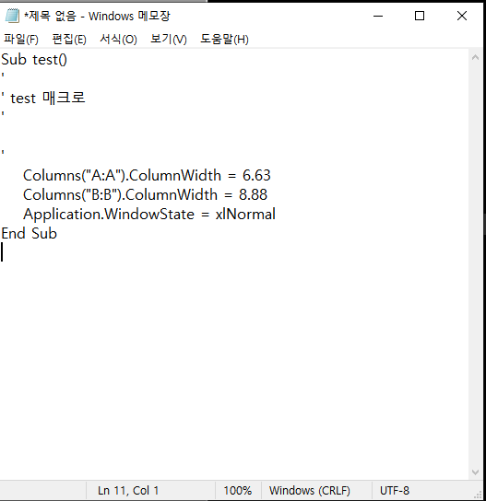
 | 1. 메모장에 붙여놓고 저장하기
No.6

 | Uipath 에서 사용시 Invoke VBA를 사용 위에는 매크로의 위치를 입력 밑에는 저장한 코드의 변수명을 입력 한다
No.7

